상품제안서
캐나믹스 M7 텀블러 500ml | 상품코드: S47591

 |  |  |  |  |  |  | 02-713-8555 | www.synergygift.co.kr
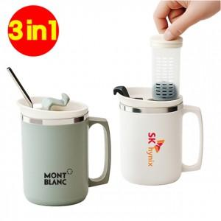

【상세/제작정보】 | 탈부착이 용이한 차망이 달려있고, 가볍고 세척도 용이한 스텐 텀블러 M7<br>인쇄는 실크, 레이저, 컬러옵셋,DTF컬러전사 등이 있습니다. <br>포장은 선물포장이 가능하고 기본 종이케이스는 포함입니다. <br>카톤 입수량은 50개입니다.

【인쇄/포장옵션】 | 레이저, 풀칼라, DTF컬러전사 / 포장지포장

【공급단가】 | 수량 | 50~ | 100~ | 300~ | 1,000~ | 3,000~
*VAT별도 | 단가 | 4,810원 | 4,690원 | 4,550원 | 4,320원 | 4,180원

【상품 URL】 | https://www.synergygift.co.kr:443/src/goods_detail.php?gdno=47591

